信用交易
融资融券市场交易数据统计(2024-12-25)

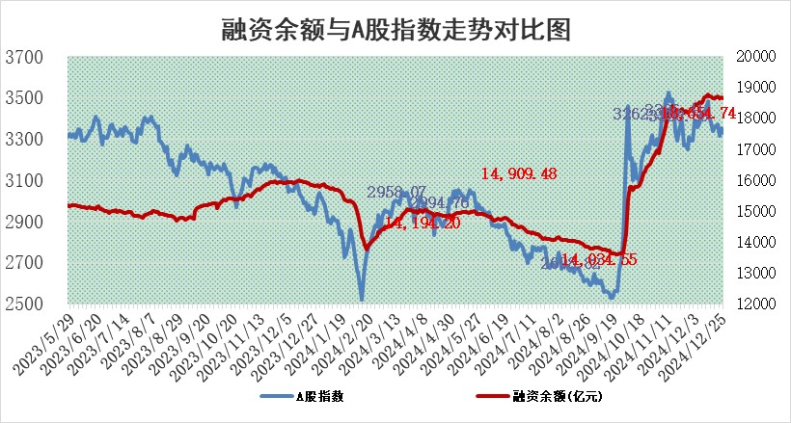
标的证券 | 融资融券余额（亿元） | 融资余额（亿元） | 融券余额（亿元） | 融资买入额（亿元） | 融资融券规模变化（亿元） | 融资余额增幅(‰) | 融券余额增幅(%)
统计数据 | 18,799.15 | 18,654.74 | 105.35 | 1,237.09 | -10.58 | -0.54 | -0.34

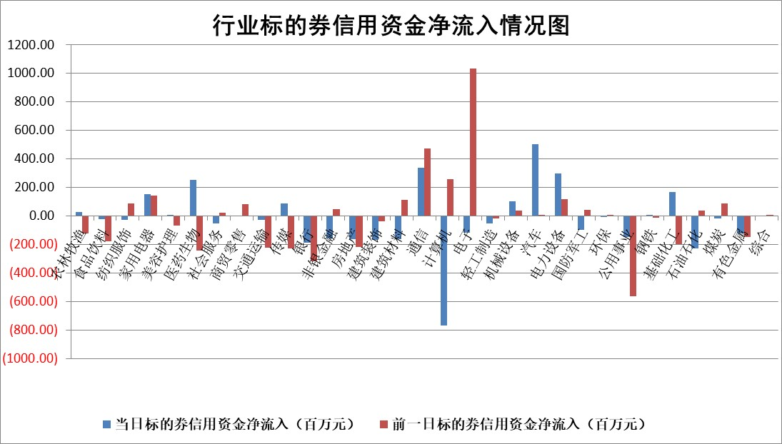

标的基金代码 | 标的基金简称 | 融资余额/市值(%) | 融资余额增幅(%) | 融资买入额/成交金额(%) | （融资余额净增额-融券余额净增额）/市值(‱) | 融券余额降幅(%) | ABS[（融资余额净增额-融券余额净增额）/市值净增额-1](%)
159902 | 华夏中小板ETF | 0.00 | 0.00 | 0.00 | 0.00 | 0.00 | 100.00
159915 | 易方达创业板ETF | 3.56 | -1.80 | 3508497.12 | -6.94 | -58.08 | 82.07
159919 | 嘉实沪深300ETF | 0.75 | -1.06 | 15.64 | -0.83 | -2.07 | 93.89
159920 | 华夏恒生ETF | 31.26 | -0.30 | 4.61 | -9.39 | 0.00 | 158.60
159922 | 嘉实中证500ETF | 0.71 | -7.96 | 11.54 | -5.76 | 2.63 | 96.82
159925 | 南方沪深300ETF | 0.55 | 3.92 | 0.80 | 1.89 | -166.87 | 109.52
159928 | 消费ETF | 3.01 | -1.12 | 12.20 | -3.41 | 0.60 | 95.90
159934 | 易方达黄金ETF | 59.72 | -0.05 | 41.16 | -3.28 | 0.00 | 109.09
159939 | 全指信息技术ETF | 1.12 | -1.96 | 37.47 | -2.82 | -214.29 | 104.47
159940 | 全指金融地产ETF | 0.37 | -2.89 | 0.01 | -1.11 | 0.00 | 104.35
159995 | 半导体芯片ETF | 2.66 | -4.32 | 157.56 | -12.05 | -0.47 | 26.71
159997 | 天弘中证电子ETF | 1.87 | 0.73 | 8.63 | 1.35 | 0.00 | 99.34
159998 | 天弘中证计算机主题ETF | 0.70 | 8.89 | 0.13 | 5.83 | 0.55 | 108.29
510050 | 华夏上证50ETF | 2.48 | -0.85 | 179.92 | -2.20 | -3.14 | 96.23
510180 | 华安上证180ETF | 0.51 | -0.05 | 1.78 | -0.01 | 3.46 | 100.06
510880 | 华泰柏瑞红利ETF | 0.62 | 9.70 | 21.94 | 5.50 | 0.19 | 93.70
510900 | 易方达恒生H股ETF | 36.80 | -0.02 | 2.01 | -0.66 | 0.00 | 103.17
511010 | 5年期国债ETF | 5.26 | 1.02 | 0.16 | 5.31 | 0.00 | 129.03
511380 | 可转债及可交换债券ETF | 1.33 | 5.31 | 31.59 | 6.70 | 0.00 | 62.08
512000 | 全指证券ETF | 6.78 | 0.59 | 26.52 | 4.22 | 1.75 | 74.77
512010 | 沪深300医药卫生ETF | 7.67 | 0.29 | 54.57 | 2.25 | 0.52 | 107.48
512070 | 沪深300非银ETF | 3.09 | 0.72 | 242.17 | 2.23 | 1.01 | 83.79
512400 | 南方中证申万有色金属ETF | 4.02 | 8.32 | 2.96 | 31.17 | 2.26 | 177.87
512580 | 广发中证环保产业ETF | 0.86 | 1.15 | 0.16 | 0.98 | 0.00 | 101.41
512660 | 国泰中证军工ETF | 3.26 | 1.75 | 18.20 | 5.63 | 0.18 | 120.27
512800 | 华宝中证银行ETF | 7.23 | 1.28 | 3.58 | 7.38 | -6.50 | 98.34
512980 | 广发中证传媒ETF | 2.07 | 6.89 | 376.01 | 13.25 | -0.53 | 86.99
515030 | 华夏中证新能源汽车ETF | 2.54 | 0.68 | 4.27 | 1.98 | 1.35 | 101.51
515050 | 华夏中证5G通信主题ETF | 1.02 | -0.14 | 8.47 | -0.34 | -3.57 | 100.45
515070 | 华夏中证人工智能ETF | 3.21 | -0.89 | 7.20 | -2.89 | 0.00 | 67.79
标的股票比较指标 |  | 融资余额/流通A股市值(%) | 融资余额增幅(%) | 融资买入额/成交金额(%) | （融资余额净增额-融券余额净增额）/流通A股市值(‱) | 融券余额降幅(%) | ABS[（融资余额净增额-融券余额净增额）/流通A股市值净增额-1](%)
前十名标的个股 |  | 鹏都农牧 | 通业科技 | 菱电电控 | 锐捷网络 | 龙迅股份 | 科华数据
 |  | 东旭光电 | 锐捷网络 | 德马科技 | 显盈科技 | 国新文化 | 华蓝集团
 |  | 威创股份 | 显盈科技 | 三元生物 | 视觉中国 | 卓易信息 | 浪潮信息
 |  | 海印股份 | 华勤技术 | 迪威尔 | 万丰奥威 | 航亚科技 | 威腾电气
 |  | 广汇汽车 | 线上线下 | 冠农股份 | 线上线下 | 常铝股份 | 安洁科技
 |  | 首航高科 | 万丰奥威 | 八亿时空 | 南凌科技 | 海晨股份 | 外高桥
 |  | 超华科技 | 视觉中国 | 三达膜 | 英力股份 | 润邦股份 | 江海股份
 |  | 联络互动 | 鼎通科技 | 开山股份 | 通业科技 | 致远新能 | 德方纳米
 |  | 爱康科技 | 福成股份 | 轻纺城 | 岱勒新材 | 中一科技 | 航宇科技
 |  | 长江健康 | 横店影视 | 天玛智控 | 长盈精密 | 欧科亿 | 三联锻造
后十名标的个股 |  | 世纪华通 | 保利联合 | 海尔生物 | 保利联合 | 苏垦农发 | 新迅达
 |  | 观典防务 | 生益科技 | 津投城开 | 西藏天路 | 林洋能源 | 满坤科技
 |  | 卓朗科技 | 粤传媒 | 宏创控股 | 冠龙节能 | 振东制药 | 华工科技
 |  | 凯撒文化 | 家联科技 | 上海莱士 | 睿昂基因 | 大恒科技 | 博雅生物
 |  | 惠程科技 | 华峰铝业 | 东软集团 | 卓翼科技 | 渤海化学 | 英搏尔
 |  | 盛屯矿业 | 老凤祥 | 淮河能源 | 华蓝集团 | 新宝股份 | 东华能源
 |  | 江苏舜天 | 首旅酒店 | 世纪华通 | 豪江智能 | 福建水泥 | 青农商行
 |  | 广电网络 | 卓翼科技 | 观典防务 | 粤传媒 | 深圳机场 | 兴欣新材
 |  | 东旭蓝天 | 科达利 | 卓朗科技 | 采纳股份 | 江海股份 | 国恩股份
 |  | 易事特 | 冠龙节能 | 凯撒文化 | 铖昌科技 | 振华风光 | 锐捷网络
说明：1.以上普通交易数据和信用交易数据皆以交易日收盘后数据为基准；2.上述标的证券总数据只计算标的证券市场总数据，不包括从标的证券中调出去标的证券数据，所以与交易所公布的总值略有不同； 3.上述行业采用申万一级行业分类；4.以上标的基金和标的个股中比较的6个指标值中：前5个（从左至右）为正向指标，值越大排名越靠前；第6个为逆向指标，值越小，排名越靠前；5.第6个指标中ABS[]表示求绝对值，其主要用于考量信用资金相对净流入对股价相对净变化的贡献程度；6.数据来源：wind，交易所。

 |  |  |  | 证券代码 | 新增融资余额 | 融资买入额 | 融资买入增幅前10
 |  | 1 | 西部建设 | 002302 | 80643953 | 177472374 | 41%
 |  | 2 | 天键股份 | 301383 | 27855096 | 56831811 | 39%
 |  | 3 | 井松智能 | 688251 | 7040854 | 13763946 | 27%
 |  | 4 | 国电电力 | 600795 | 116116226 | 151740647 | 23%
 |  | 5 | 华立科技 | 301011 | 9342856 | 31199107 | 23%
 |  | 6 | 捷邦科技 | 301326 | 9066090 | 22350547 | 22%
 |  | 7 | 海利尔 | 603639 | 19864834 | 35520613 | 20%
 |  | 8 | 华研精机 | 301138 | 7597460 | 13339451 | 16%
 |  | 9 | 鹏辉能源 | 300438 | 83773067 | 304558811 | 16%
 |  | 10 | 建科股份 | 301115 | 7106455 | 29879412 | 15%

